Sheet1
 |  | 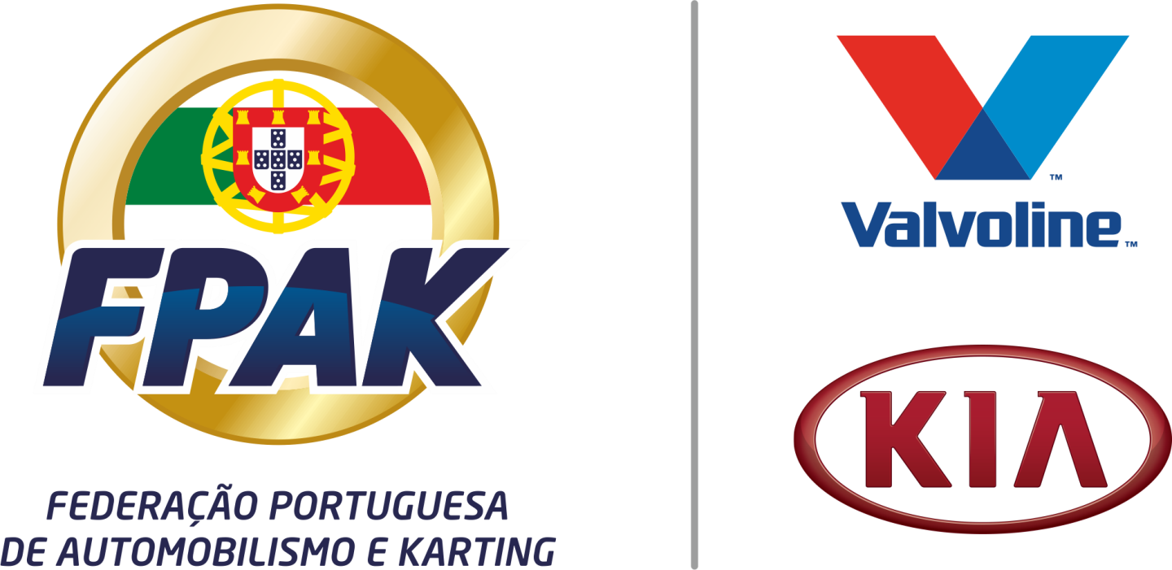 |  | 
Penafiel Racing Fest - Trial Urbano 4X4
2022-07-09
LISTA DE ADMITIDOS À PARTIDA
Nº | Concorrente | Lic Nº | 1º Condutor | Lic Nº | Viatura (marca/modelo) | Nº PT | Classe | Equipa
 |  |  | 2º Condutor

1 | Flávio Gomes | 4918 | Flávio Gomes | 4918 | UMM |  | Proto | BYTOUÇAS
 |  |  | Cristiano Fernandes | 4915
2 | Laurindo Mendonça | 3823 | Laurindo Mendonça | 3823 | Jimmy Crawler |  | Proto | Sem Stress
 |  |  | Cristiano Fernandes | N/A
3 | Diogo Ferreira | 6221 | Diogo Ferreira | 6221 | Bc202002 |  | Proto | MontemuroTeam
 |  |  | Cristiano Fernandes | 5645
4 | Renato Barroso | 7690 | Renato Barroso | 7690 | TOYOTA |  | Proto | CVM VITICULTURA E ENOLOGIA
 |  |  | Daniel Silva | N/A
5 | Emanuel Jesus Mendes | ------ | Emanuel Jesus Mendes | N/A | Toyota hillux proto |  | Proto | Full Power Team
 |  |  | Pedro Afonso | N/A
6 | Filipe Manuel Moreira Ribeiro | 4782 | FIlipe Manuel Moreira Ribeiro | 4782 | NISSAN PATROL Y60 |  | Preparados | HELDERFIL
 |  |  | Bernardino Alexandre BArbosa dos Santos | 4785
7 | Manuel António Ferreira Midão | ------ | Manuel António Ferreira Midão | N/A | Nissan |  | Preparados | Tectodecoracao/ João Alves
 |  |  | João Manuel Alves Ferreira | N/A
8 | Jorge Alfaia | 4691 | Jorge Alfaia | 4691 | Patrol GR Y60 |  | Preparados | JCB/MK7
 |  |  | Francisco Fazcoa | N/A
9 | Carlos Alberto Cardoso teixeira | 2264 | Carlos Alberto Cardoso Teixeira | 2264 | Suzuki samurai |  | Preparados | Rc automoveis
 |  |  | César Manuel Lopes Carneiro | 5435
10 | Rui Manuel Machado Almeida | ------ | Rui Manuel Machado Almeida | N/A | Patrol Gr |  | Preparados | PNEUS MILÉNIO
 |  |  | Tiago Alves | N/A
11 | António José da Silva Pereira | 2081 | António José da Silva Pereira | 2081 | Jeep Wrangler TJ |  | Preparados | Penatrilhos Team
 |  |  | Rui Pedro Soares da Silva | N/A
12 | Paulo Silva | 2263 | Paulo SIlva | 2263 | Suzuki samurai |  | Proto | Tadeu4x4 racing team
 |  |  | César Manuel Lopes Carneiro | 5435
13 | Ricardo José Moreira da Silva | ------ | Ricardo José Moreira da Silva | N/A | Nissan patrol |  | Preparados | Riscatolerante lda
 |  |  | Vitorino Alberto Ferreira Moreira | N/A
15 | Emanuel Costa | 2827 | Emanuel Costa | 2827 | ORA Dominator |  | Proto | EC4x4
 |  |  | Hélder da Rocha | 3974
16 | Hélder da Rocha | 3974 | Hélder da Rocha | 3974 | UMM |  | Proto | Engaço OFFROAD
 |  |  | Flávio Gomes | 4918

 | O CCD

